問題2解答
店舗別売上
 |  |  |  |  | 単位：千円
 | 新宿 | 渋谷 | 有楽町 | 池袋 | 合計
赤ワイン | 6,000 | 5,800 | 2,400 | 4,200 | 18,400
白ワイン | 2,000 | 2,800 | 4,600 | 2,300 | 11,700
ロゼ | 4,600 | 3,400 | 2,100 | 1,800 | 11,900
スパークリング | 4,400 | 2,600 | 1,800 | 2,300 | 11,100
合計 | 17,000 | 14,600 | 10,900 | 10,600 | 53,100

池袋店ワイン売上

Graph1
店舗別売上
 | 赤ワイン | 白ワイン
新宿 | 6,000 | 2,000
渋谷 | 5,800 | 2,800
有楽町 | 2,400 | 4,600
池袋 | 4,200 | 2,300

問題と完成見本
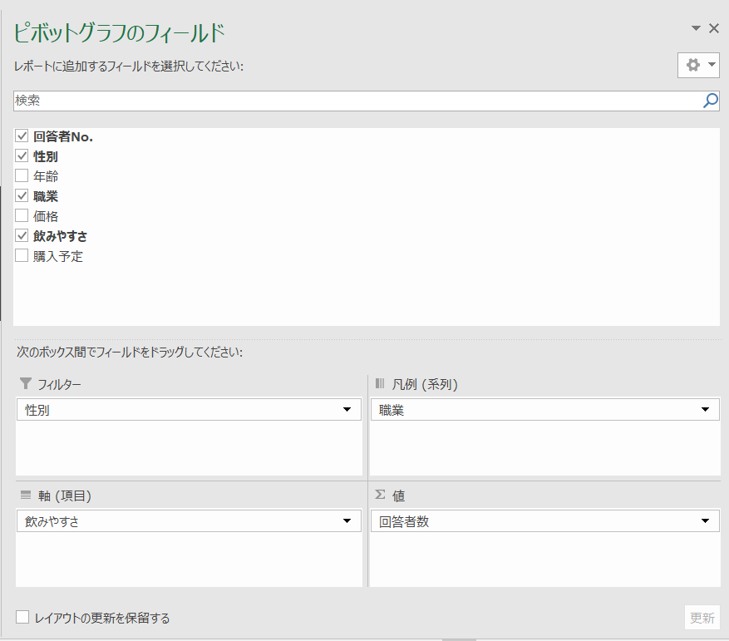
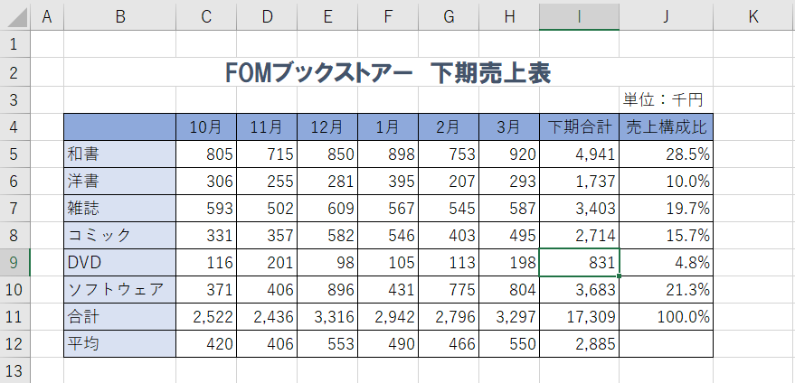
 | 完成見本
 |  |  |  |  |  |  |  |  |  | フォント・フォントサイズ・ フォントの色の設定 セルを結合して中央揃え
問題１ |  |  |  | 中央揃え |  | 列幅の変更 |  | SUM関数

 |  |  |  |  |  |  |  |  |  |  | 罫線

 |  |  | AVERAGE関数
 |  | セルの塗りつぶしの設定 |  |  |  |  | ３桁区切りカンマ表示 |  | 絶対参照を使った数式の入力 パーセントの表示 小数点以下の桁数の表示

［作成手順］
 | 問題１のシートを使用し、以下の手順にて、完成見本の「FOMブックストアー 下期売上表」を作成せよ。
 | ※９行目については、別途追加します。

① | 下期合計（I列の合計を求めなさい）
 | ・セル「I5」に「SUM」関数を使用し、「和書」の下期合計を算出せよ。
 | ・その後、セル範囲「I6：I9」に数式「I5」をコピー（ドラッグ※１）せよ。
 | ※１：セル「I5」の右下の■（フィルハンドル）をセル「I9」までドラックする。（以降操作記載省略）

② | 合計（１０行目の合計を求めなさい）
 | ・セル「C10」に「SUM」関数を使用し、「10月」の合計を算出せよ。
 | ・その後、セル範囲「D10：I10」に数式「C10」をコピー（ドラッグ）せよ。

③ | 平均（１１行目の月の「平均」を求めなさい）
 | ・セル「C11」に「AVERAGE」関数を使用し、「10月」の平均を算出せよ。
 | ・その後、セル範囲「D11：I11」に数式「C11」をコピー（ドラッグ）せよ。

④ | 売上構成比（全体参照を使用し、「売上構成比※２」を求めなさい）
 | ※２：「各分野の下期合計」÷「下期総合計」で求めること
 | ・セル「J5」に※２の数式を入力し、「和書」の「売上構成比」を算出せよ。
 | ・その後、セル範囲「J6：J10」に数式「J5」をコピー（ドラッグ）せよ。

⑤ | 罫線（表全体を格子線を引きなさい）
 | ・セル範囲「B4:J11」を選択する。
 | ・《ホーム》タブ⇒《フォント》グループの下罫線をクリック⇒《格子》を選択する。

⑥ | ４行目項目名
 | ・セル範囲「B4;J4」を選択する。
 | ・《ホーム》タブ⇒《フォント》グループの塗りつぶしの色をクリックする。
 | ・《テーマの色》の《青、アクセント５、白＋基本色40%》を選択する。

⑦ | B列項目名
 | ・セル範囲「B5;B11」を選択する。
 | ・《ホーム》タブ⇒《フォント》グループの塗りつぶしの色をクリックする。
 | ・《テーマの色》の《青、アクセント５、白＋基本色80%》を選択する。

⑧ | 表タイトル
 | ・セル「B2」を選択する。
 | ・《ホーム》タブ⇒《フォント》グループの以下の項目をそれぞれ選択する。
 |  | ・フォント ：HGP創英角ゴシックUB
 |  | ・フォントサイズ ：１６ポイント
 |  | ・フォントの色 ：ブルーグレー、テキスト２

⑨ | 売上金額（表形式（３桁区切りカンマの表示））
 | ・セル範囲「C5:I11」を選択する。
 | ・《ホーム》タブ⇒《数値》グループの【，】《桁区切りスタイル》をクリックする。

⑩ | 売上構成比（％（パーセント）表示）
 | ・セル範囲「J5:J10」を選択する。
 | ・《ホーム》タブ⇒《数値》グループの【％】《パーセントスタイル》をクリックする。

⑪ | 売上構成比（小数点以下の表示）
 | ・セル範囲「J5:J10」を選択する。
 | ・《ホーム》タブ⇒《数値》グループの【←0.00】《小数点以下の表示桁数を増やす》をクリックする。
 | 小数第1位まで表示されます。（小数第2位が自動的に四捨五入されます）

⑫ | ４行目項目名（セル内の配置（中央揃え））
 | ・セル範囲「C4;J4」を選択する。
 | ・《ホーム》タブ⇒《配置》グループの《中央揃え》をクリックする。

⑬ | B列項目名（セルを結合して中央揃え）
 | ・セル範囲「B2:J2」を選択する。
 | ・《ホーム》タブ⇒《配置》グループの《セルを結合して中央揃え》をクリックする。

⑭ | 列幅の変更（初期設定の列幅（8.38文字分）を変更する）
 | ・列番号「C」から列番号「H」をドラッグする。
 | ・選択した列を右クリックする。
 | ・メニューより、《列の幅》をクリックする。
 | ・《列幅》ダイアログボックスの《列幅》に「６」を入力し、《OK》をクリックする。
 | ・同様に、A列の列幅を「３」に変更する。

⑮ | 列幅の自動調整（J列の列幅を「売上構成比」に合わせて、自動調整する）
 | ・列番号「J」の右側の境界戦をポイント※３（カーソルを合わせる）する。
 | （※３：マウスポインターが「←|→」に変わります。）
 | ・ダブルクリックする。
 | ・同様に、B列の列幅を自動調整する。

⑯ | 行挿入
 | ・行番号９を右クリックする。
 | ・メニューより、《挿入》をクリックする。
 | ・挿入した行に、以下のデータを入力する。
 |  | セル「B9」 | DVD
 |  | セル「C9」 | 116
 |  | セル「D9」 | 201
 |  | セル「E9」 | 98
 |  | セル「F9」 | 105
 |  | セル「G9」 | 113
 |  | セル「H9」 | 198
 | ※「下期合計」「売上構成比」には自動的に計算結果が表示されること
 | ※「合計」「平均」の数式にて自動的に再計算すること

問題２
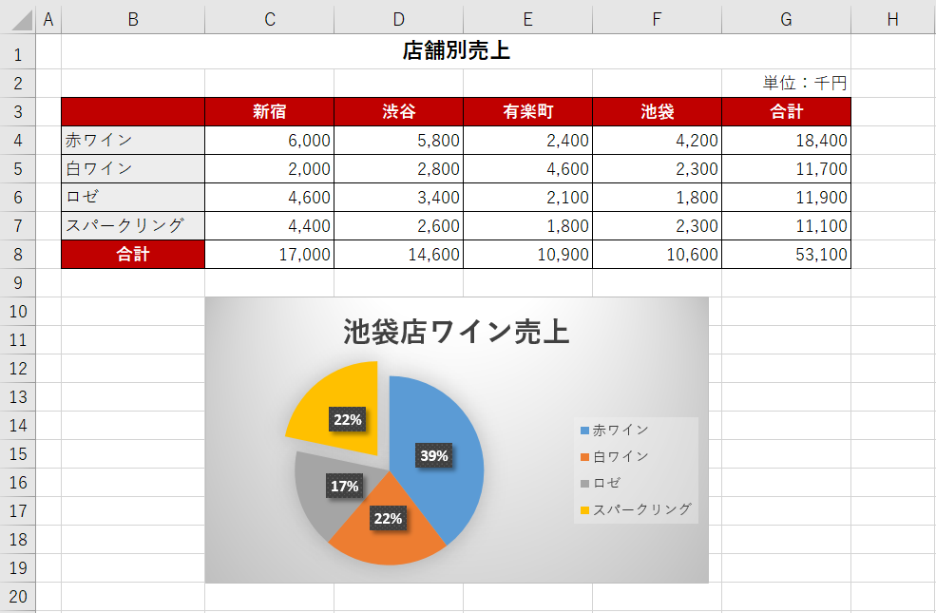

 |  |  |  |  |  |  |  |  |  |  |  | グラフのタイトル入力

 |  | 切り離し円の作成 |  |  |  | 円グラフの作成 グラフのスタイルの適用

［作成手順］
 | 問題２のシートを使用し、以下の手順にて、完成見本の「池袋店ワイン売上 円グラフ」を作成せよ。

① | 円グラフの作成
 | ・セル範囲「B4:B7」を選択する。
 | ・『ctrl』を押しながら、セル範囲「F4:F7」を選択する。
 | ・《挿入》タブ⇒《グラフ》グループの（円またはドーナツグラフの挿入）をクリックする。
 | ・《2-D円》の《円》をクリックする。

② | グラフタイトルの入力
 | ・グラフをクリックする。
 | ・グラフタイトルをクリックする。
 | ・「グラフタイトル」を削除し、「池袋店ワイン売上」を入力する。

③ | グラフの移動
 | ・グラフが選択されていることを確認し、見本の位置に移動する。
 | （目安：セル「C10}）

④ | グラフのサイズ変更
 | ・グラフが選択されていることを確認する。
 | ・グラフエリアの右下をポイントし、見本の位置にサイズ変更する。
 | （目安：セル「F19}）

⑤ | グラフのスタイルの適用
 | ・グラフが選択されていることを確認する。
 | ・《デザイン》タブ⇒《グラフスタイル》グループの（その他）をクリックする。
 | ・《スタイル３》をクリックする。

⑥ | 切り離し円の作成
 | ・グラフが選択されていることを確認する。
 | ・円の部分をクリックする。
 | ・切り離したい部分（扇型）をクリックする。
 | ・円の外側にドラッグする。

問題３ |  |  |  | 軸ラベルの表示・書式設定
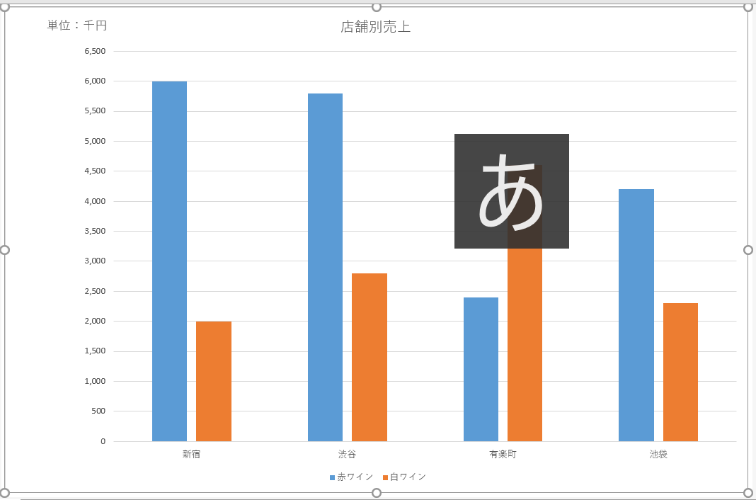

 | 値軸の書式設定 |  |  |  | 縦軸グラフの作成 グラフフィルターの利用 |  |  |  | グラフエリアの書式設定

［作成手順］
 | 問題２のシートを使用し、以下の手順にて、完成見本の「店舗別売上」を別シート「Graph1」に作成せよ。

① | 縦棒グラフの作成
 | ・セル範囲「B3:F7」を選択する。
 | ・《挿入》タブ⇒《グラフ》グループの（縦棒/横棒グラフの挿入）をクリックする。
 | ・《2-D縦棒》の《集合縦棒》をクリックする。

② | グラフタイトルの入力
 | ・グラフをクリックする。
 | ・グラフタイトルをクリックする。
 | ・「グラフタイトル」を削除し、「店舗別売上」を入力する。

③ | グラフの場所の変更
 | ・グラフをクリックする。
 | ・《デザイン》タブ⇒《場所》グループの（グラフの移動）をクリックする。
 | ・《グラフの移動》ダイアログボックスの《新しいシート》を選択し、《OK》をクリックする。
 | ※新しいシートの入力フィールドには、「Graph1」と記載していなければ、変更する。
 | ※新しいシート「Graph1」が挿入され、グラフの場所が移動します。

④ | グラフ要素の変更
 | ・グラフが選択されていることを確認する。
 | ・《デザイン》タブ⇒《グラフのレイアウト》グループの（グラフ要素を追加）をクリックする。
 | ・《軸ラベル》⇒《第１縦軸》をクリックする。
 | ・追加された縦軸ラベルをクリックする。
 | ・「軸ラベル」を削除し、「単位：千円」と入力する。

⑤ | 軸ラベルの書式設定
 | ・グラフが選択されていることを確認する。
 | ・《軸ラベル》をクリックする。
 | ・《ホーム》タブ⇒《配置》グループの（方向）をクリックする。
 | ・《左へ９０度回転》をクリックする。
 | ※軸ラベルが横書きに変更されます。
 | ・軸ラベルの枠線を見本の位置（左上）へドラッグする。

⑥ | グラフエリアの書式設定
 | ・グラフが選択されていることを確認する。
 | ・グラフが選択されていることを確認する。

⑦ | 値軸の書式設定
 | ・グラフが選択されていることを確認する。
 | ・《値軸》を右クリックする。
 | ・《軸の書式設定》をクリックする。
 | ・《軸の書式設定》作業ウインドウが表示する。
 | ・《軸のオプション》をクリックする。
 | ・《軸のオプション》をクリックする。
 | ・《単位》の《目盛》に「500」を入力する。
 | ※メモリが「500」単位に変更されます。

⑧ | グラフフィルターの利用
 | ・グラフが選択されていることを確認する。
 | ・《グラフ書式コントロール》の（グラフフィルター）をクリックする。
 | ※グラフ内右上に表示される3つのコントロールボタンの３番目）
 | ・《値》をクリックする。
 | ・《系列》の「ロゼ」「スパークリング」を□にする。
 | ・「適用」をクリックする。
 | ※「赤ワイン」「白ワイン」に絞り込まれています

問題４ | この問題は、細かい「作成手順」は記載していません。

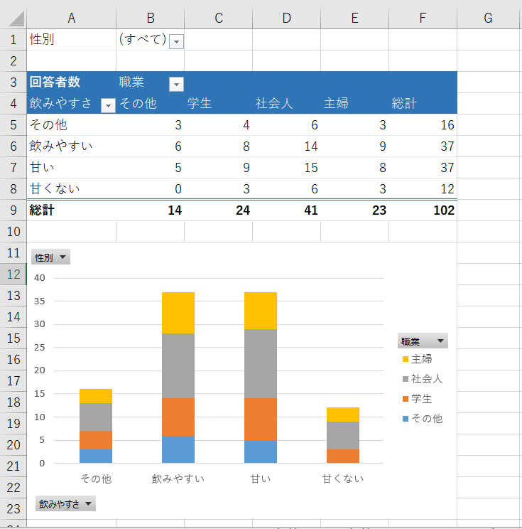

［作成手順］
 | 問題４のシートを使用し、見本の「ピボットテーブル」及び「ピボットグラフ」を別シート「Sheet1」に作成せよ。

［ピボットテーブルのヒント］
 | ・《ピボットテーブル》タブ⇒《デザイン》⇒《ピボットテーブルスタイル》グループの（ピボットスタイル（中間）２）を使用。
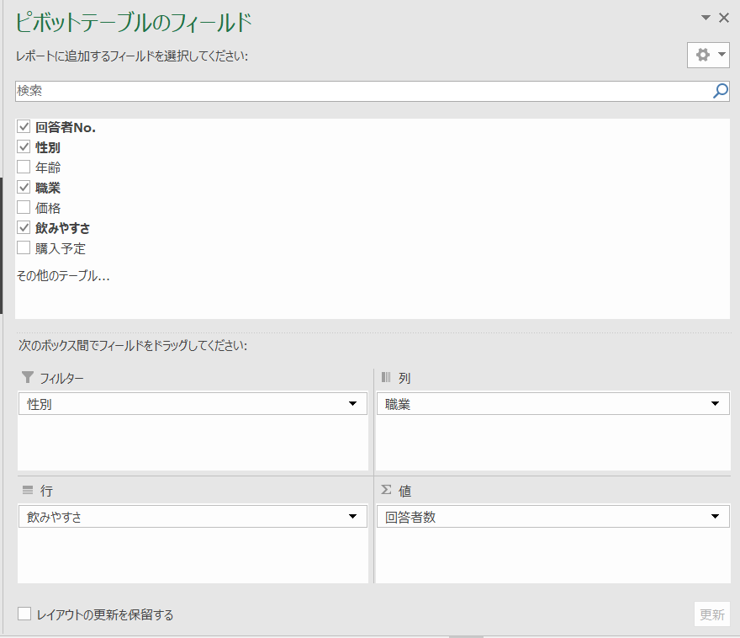

［ピボットグラフのヒント］
 | ・《ピボットテーブル》タブ⇒《デザイン》⇒《グラフスタイル》グループの（スタイル1）を使用。
 | ・《ピボットテーブル》タブ⇒《デザイン》⇒《グラフスタイル》グループの（スタイル1）を使用。

Sheet1
性別 | (すべて)

回答者数 | 職業
飲みやすさ | その他 | 学生 | 社会人 | 主婦 | 総計
その他 | 3 | 4 | 6 | 3 | 16
飲みやすい | 6 | 8 | 14 | 9 | 37
甘い | 5 | 9 | 15 | 8 | 37
甘くない | 0 | 3 | 6 | 3 | 12
総計 | 14 | 24 | 41 | 23 | 102

